Original Data 2
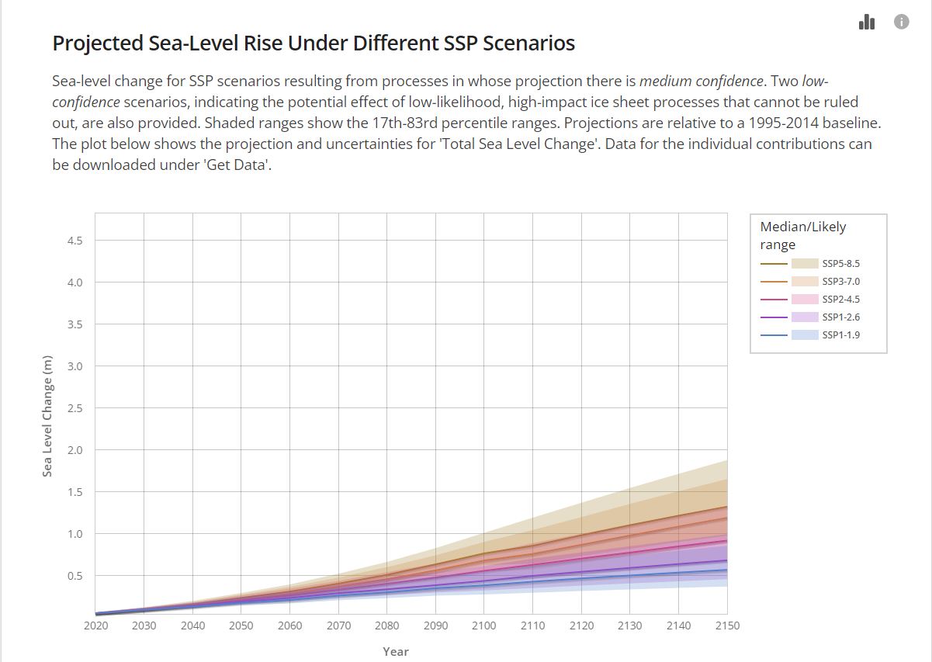
Year | SSP1-1.9 |  |  | SSP1-2.6 |  |  | SSP2-4.5 |  |  | SSP3-7.0 |  |  | SSP5-8.5 |  |  | Scenario | 50' is the central estimate to be shown by a thick line
 | 5 | 50 | 95 | 5 | 50 | 95 | 5 | 50 | 95 | 5 | 50 | 95 | 5 | 50 | 95 | Percentile | 5' and '95' are the lower and upper bounds of the uncertainty interval; the uncertainty intervals shall be shaded with the same colour as the central estimate
2020 | 0.04 | 0.05 | 0.07 | 0.04 | 0.05 | 0.07 | 0.04 | 0.05 | 0.07 | 0.04 | 0.05 | 0.07 | 0.04 | 0.05 | 0.07
2030 | 0.07 | 0.09 | 0.14 | 0.07 | 0.09 | 0.14 | 0.07 | 0.09 | 0.14 | 0.07 | 0.09 | 0.14 | 0.08 | 0.10 | 0.15
2040 | 0.10 | 0.13 | 0.21 | 0.10 | 0.14 | 0.21 | 0.11 | 0.14 | 0.22 | 0.11 | 0.15 | 0.22 | 0.12 | 0.16 | 0.24
2050 | 0.13 | 0.18 | 0.29 | 0.14 | 0.19 | 0.30 | 0.16 | 0.20 | 0.32 | 0.17 | 0.22 | 0.33 | 0.18 | 0.23 | 0.35
2060 | 0.15 | 0.21 | 0.36 | 0.17 | 0.23 | 0.39 | 0.20 | 0.26 | 0.42 | 0.22 | 0.28 | 0.44 | 0.24 | 0.31 | 0.48
2070 | 0.18 | 0.26 | 0.45 | 0.21 | 0.29 | 0.49 | 0.24 | 0.33 | 0.53 | 0.28 | 0.37 | 0.58 | 0.31 | 0.40 | 0.63
2080 | 0.19 | 0.30 | 0.53 | 0.23 | 0.34 | 0.58 | 0.29 | 0.40 | 0.66 | 0.34 | 0.46 | 0.74 | 0.38 | 0.51 | 0.81
2090 | 0.22 | 0.35 | 0.62 | 0.25 | 0.39 | 0.68 | 0.33 | 0.48 | 0.79 | 0.41 | 0.56 | 0.91 | 0.47 | 0.63 | 1.02
2100 | 0.21 | 0.38 | 0.70 | 0.27 | 0.44 | 0.78 | 0.37 | 0.56 | 0.94 | 0.48 | 0.68 | 1.11 | 0.56 | 0.77 | 1.24
2110 | 0.24 | 0.43 | 0.78 | 0.29 | 0.50 | 0.87 | 0.40 | 0.63 | 1.08 | 0.50 | 0.76 | 1.28 | 0.56 | 0.86 | 1.48
2120 | 0.26 | 0.47 | 0.87 | 0.32 | 0.55 | 0.97 | 0.44 | 0.70 | 1.22 | 0.56 | 0.87 | 1.47 | 0.63 | 0.98 | 1.70
2130 | 0.27 | 0.50 | 0.95 | 0.34 | 0.59 | 1.07 | 0.48 | 0.78 | 1.36 | 0.63 | 0.98 | 1.66 | 0.71 | 1.10 | 1.92
2140 | 0.28 | 0.54 | 1.02 | 0.35 | 0.64 | 1.16 | 0.52 | 0.85 | 1.50 | 0.70 | 1.09 | 1.85 | 0.78 | 1.21 | 2.13
2150 | 0.29 | 0.57 | 1.10 | 0.37 | 0.68 | 1.26 | 0.55 | 0.92 | 1.64 | 0.76 | 1.19 | 2.03 | 0.84 | 1.32 | 2.34

DATA AND CHART
Year | SSP1-1.9 (5) | SSP1-1.9 (50) | SSP1-1.9 (95) | SSP1-2.6 (5) | SSP1-2.6 (50) | SSP1-2.6 (95) | SSP2-4.5 (5) | SSP2-4.5 (50) | SSP2-4.5 (95) | SSP3-7.0 (5) | SSP3-7.0 (50) | SSP3-7.0 (95) | SSP5-8.5 (5) | SSP5-8.5 (50) | SSP5-8.5 (95)
2020 | 0.04 | 0.05 | 0.07 | 0.04 | 0.05 | 0.07 | 0.04 | 0.05 | 0.07 | 0.04 | 0.05 | 0.07 | 0.04 | 0.05 | 0.07
2030 | 0.07 | 0.09 | 0.14 | 0.07 | 0.09 | 0.14 | 0.07 | 0.09 | 0.14 | 0.07 | 0.09 | 0.14 | 0.08 | 0.10 | 0.15
2040 | 0.10 | 0.13 | 0.21 | 0.10 | 0.14 | 0.21 | 0.11 | 0.14 | 0.22 | 0.11 | 0.15 | 0.22 | 0.12 | 0.16 | 0.24
2050 | 0.13 | 0.18 | 0.29 | 0.14 | 0.19 | 0.30 | 0.16 | 0.20 | 0.32 | 0.17 | 0.22 | 0.33 | 0.18 | 0.23 | 0.35
2060 | 0.15 | 0.21 | 0.36 | 0.17 | 0.23 | 0.39 | 0.20 | 0.26 | 0.42 | 0.22 | 0.28 | 0.44 | 0.24 | 0.31 | 0.48
2070 | 0.18 | 0.26 | 0.45 | 0.21 | 0.29 | 0.49 | 0.24 | 0.33 | 0.53 | 0.28 | 0.37 | 0.58 | 0.31 | 0.40 | 0.63
2080 | 0.19 | 0.30 | 0.53 | 0.23 | 0.34 | 0.58 | 0.29 | 0.40 | 0.66 | 0.34 | 0.46 | 0.74 | 0.38 | 0.51 | 0.81
2090 | 0.22 | 0.35 | 0.62 | 0.25 | 0.39 | 0.68 | 0.33 | 0.48 | 0.79 | 0.41 | 0.56 | 0.91 | 0.47 | 0.63 | 1.02
2100 | 0.21 | 0.38 | 0.70 | 0.27 | 0.44 | 0.78 | 0.37 | 0.56 | 0.94 | 0.48 | 0.68 | 1.11 | 0.56 | 0.77 | 1.24
2110 | 0.24 | 0.43 | 0.78 | 0.29 | 0.50 | 0.87 | 0.40 | 0.63 | 1.08 | 0.50 | 0.76 | 1.28 | 0.56 | 0.86 | 1.48
2120 | 0.26 | 0.47 | 0.87 | 0.32 | 0.55 | 0.97 | 0.44 | 0.70 | 1.22 | 0.56 | 0.87 | 1.47 | 0.63 | 0.98 | 1.70
2130 | 0.27 | 0.50 | 0.95 | 0.34 | 0.59 | 1.07 | 0.48 | 0.78 | 1.36 | 0.63 | 0.98 | 1.66 | 0.71 | 1.10 | 1.92
2140 | 0.28 | 0.54 | 1.02 | 0.35 | 0.64 | 1.16 | 0.52 | 0.85 | 1.50 | 0.70 | 1.09 | 1.85 | 0.78 | 1.21 | 2.13
2150 | 0.29 | 0.57 | 1.10 | 0.37 | 0.68 | 1.26 | 0.55 | 0.92 | 1.64 | 0.76 | 1.19 | 2.03 | 0.84 | 1.32 | 2.34

Draft
